상품제안서
[바쏘] 위드 스텐 핸들 텀블러 400ml | 상품코드: F32410

 |  |  |  |  |  |  | 02-412-0044 | www.easy1.co.kr
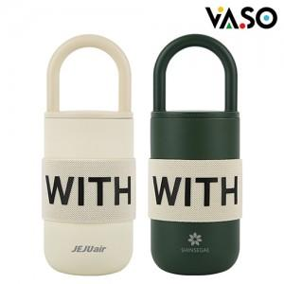

【상세/제작정보】 | <p><span style="font-size: 12pt;">** 레이저인쇄 100개미만 35000원별도</span></p><p><span style="font-size: 12pt;">** 배송비- 한박스 30개 / 4500원별도</span></p><p>&nbsp;</p>

【인쇄/포장옵션】 | 레이저, 컬러필름인쇄 / 포장지포장

【공급단가】 | 수량 | 30~ | 50~ | 100~ | 300~ | 500~
*VAT별도 | 단가 | 20,950원 | 20,250원 | 19,750원 | 19,050원 | 18,650원

【상품 URL】 | https://easy1.co.kr:443/src/goods_detail.php?gdno=32410

